信用交易
融资融券市场交易数据统计(2023-03-27)

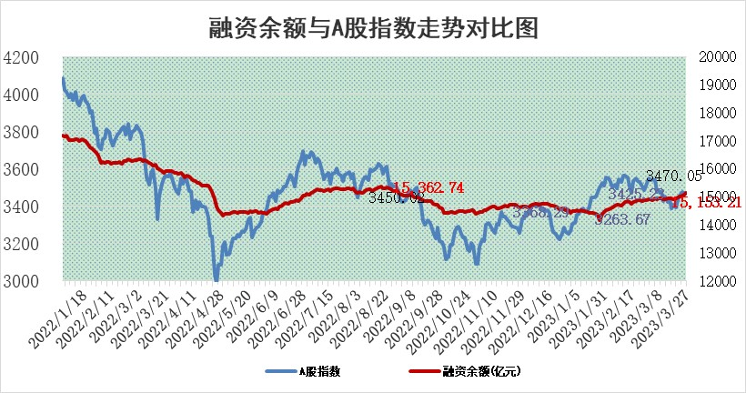
标的证券 | 融资融券余额（亿元） | 融资余额（亿元） | 融券余额（亿元） | 融资买入额（亿元） | 融资融券规模变化（亿元） | 融资余额增幅(‰) | 融券余额增幅(%)
统计数据 | 16,106.57 | 15,153.21 | 952.30 | 965.68 | 81.84 | 5.39 | 0.05

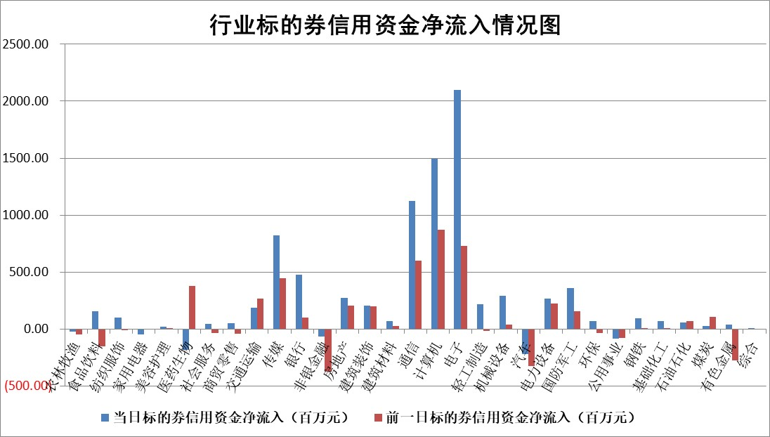

标的基金代码 | 标的基金简称 | 融资余额/市值(%) | 融资余额增幅(%) | 融资买入额/成交金额(%) | （融资余额净增额-融券余额净增额）/市值(‱) | 融券余额降幅(%) | ABS[（融资余额净增额-融券余额净增额）/市值净增额-1](%)
159902 | 华夏中小板ETF | 0.00 | 0.00 | 0.00 | 0.00 | 0.00 | 100.00
159915 | 易方达创业板ETF | 2.28 | -17.06 | 345.29 | -47.21 | -4.10 | 142.18
159919 | 嘉实沪深300ETF | 4.58 | -0.49 | 0.62 | -0.68 | 12.73 | 98.62
159920 | 华夏恒生ETF | 76.29 | -0.13 | 4.04 | -10.25 | 0.18 | 43.62
159922 | 嘉实中证500ETF | 0.70 | -0.68 | 10.30 | -0.25 | 0.03 | 84.05
159925 | 南方沪深300ETF | 0.02 | -37.17 | 0.01 | -1.06 | 0.00 | 96.51
159928 | 消费ETF | 0.76 | -2.08 | 0.70 | -1.55 | 0.57 | 94.64
159934 | 易方达黄金ETF | 395.25 | -0.27 | 10.92 | -106.91 | 0.00 | 72.82
159939 | 全指信息技术ETF | 0.43 | -28.03 | 316.26 | -16.75 | 0.47 | 64.66
159940 | 全指金融地产ETF | 0.16 | 0.68 | 0.03 | 0.11 | 0.00 | 100.33
159995 | 半导体芯片ETF | 1.88 | 2.20 | 134.61 | 4.68 | 3.37 | 102.48
159997 | 天弘中证电子ETF | 1.25 | 1.14 | 1.17 | 1.42 | 1.54 | 100.91
159998 | 天弘中证计算机主题ETF | 0.47 | -5.68 | 0.52 | -2.84 | 0.00 | 107.66
510050 | 华夏上证50ETF | 9.97 | 0.06 | 93.93 | -0.16 | -4.75 | 99.81
510180 | 华安上证180ETF | 0.47 | 0.39 | 0.94 | 0.24 | 6.06 | 100.32
510880 | 华泰柏瑞红利ETF | 0.23 | 2.73 | 0.32 | 1.11 | 45.31 | 113.12
510900 | 易方达恒生H股ETF | 103.87 | -0.14 | 23.14 | -14.79 | 0.00 | 80.60
511010 | 5年期国债ETF | 0.00 | 0.00 | 0.00 | 0.00 | 0.00 | 100.00
511380 | 可转债及可交换债券ETF | 7.66 | -1.36 | 4.02 | -10.57 | 0.00 | 70.98
512000 | 全指证券ETF | 6.35 | -1.16 | 18.12 | -6.98 | 1.40 | 125.52
512010 | 沪深300医药卫生ETF | 4.21 | -0.66 | 113.71 | -6.52 | -20.78 | 106.12
512070 | 沪深300非银ETF | 1.54 | -0.76 | 39.27 | -1.18 | 0.00 | 90.53
512400 | 南方中证申万有色金属ETF | 1.26 | 0.24 | 0.30 | 1.27 | 2.59 | 105.42
512580 | 广发中证环保产业ETF | 0.91 | 1.25 | 0.21 | 0.74 | -0.77 | 99.14
512660 | 国泰中证军工ETF | 2.92 | 2.66 | 18.38 | 6.91 | -1.38 | 107.87
512800 | 华宝中证银行ETF | 17.68 | 0.67 | 2.59 | 13.79 | 7.93 | 119.68
512980 | 广发中证传媒ETF | 0.84 | 12.71 | 238.85 | 8.83 | -8.90 | 106.99
515030 | 华夏中证新能源汽车ETF | 2.51 | -2.03 | 10.16 | -5.24 | -0.14 | 148.97
515050 | 华夏中证5G通信主题ETF | 0.95 | -2.81 | 7.31 | -2.70 | 0.25 | 98.30
515070 | 华夏中证人工智能ETF | 2.11 | 5.74 | 26.38 | 11.43 | 0.00 | 95.97
标的股票比较指标 |  | 融资余额/流通A股市值(%) | 融资余额增幅(%) | 融资买入额/成交金额(%) | （融资余额净增额-融券余额净增额）/流通A股市值(‱) | 融券余额降幅(%) | ABS[（融资余额净增额-融券余额净增额）/流通A股市值净增额-1](%)
前十名标的个股 |  | 仁东控股 | 软通动力 | 中兰环保 | 漫步者 | 东港股份 | 卓创资讯
 |  | 全柴动力 | 漫步者 | 贝因美 | 鸿博股份 | 苏大维格 | 川网传媒
 |  | 莱茵生物 | 广联达 | 七匹狼 | 杰创智能 | 兴瑞科技 | 芯源微
 |  | 永信至诚 | 恒玄科技 | 海思科 | 中文在线 | 文峰股份 | 美亚柏科
 |  | 亚通股份 | 欧陆通 | 农业银行 | 软通动力 | 长虹美菱 | 诚迈科技
 |  | 数码视讯 | 鸿博股份 | 民生银行 | 欧陆通 | 申菱环境 | 先惠技术
 |  | 司尔特 | 中文在线 | 黔源电力 | 鼎通科技 | 永茂泰 | 新致软件
 |  | 海兰信 | 三维天地 | 亚泰集团 | 挖金客 | 智明达 | 昱能科技
 |  | 尖峰集团 | 云从科技 | 正弦电气 | 安必平 | 宁波精达 | 花园生物
 |  | 元琛科技 | 普源精电 | 大众交通 | 三维天地 | 普联软件 | 果麦文化
后十名标的个股 |  | 泽达易盛 | 巨星农牧 | 常山北明 | 青木股份 | 科兴制药 | 天力锂能
 |  | 中航机电 | 盐津铺子 | 泽达易盛 | 智洋创新 | 山东矿机 | 安博通
 |  | 欧派家居 | 嘉友国际 | 中航机电 | 拓维信息 | 永和股份 | 金沃股份
 |  | 中国人寿 | 迪哲医药 | 蓝光发展 | 奥飞娱乐 | 郑州煤电 | 奥翔药业
 |  | 盐津铺子 | 青木股份 | 仁东控股 | 富春股份 | 狄耐克 | 利和兴
 |  | 岱美股份 | 智洋创新 | 三诺生物 | 嘉益股份 | 银江技术 | 春晖智控
 |  | 苏泊尔 | 嘉益股份 | 利源精制 | 浩瀚深度 | 苏交科 | 硕贝德 | ;
 |  | 中信特钢 | 兴瑞科技 | 保力新 | 聆达股份 | 西部黄金 | 元力股份
 |  | 三棵树 | 奥飞娱乐 | 钱江摩托 | 金百泽 | 同方股份 | 国安达
 |  | 宁沪高速 | 华设集团 | 莫高股份 | 福晶科技 | 陕西黑猫 | 金能科技
说明：1.以上普通交易数据和信用交易数据皆以交易日收盘后数据为基准；2.上述标的证券总数据只计算标的证券市场总数据，不包括从标的证券中调出去标的证券数据，所以与交易所公布的总值略有不同； 3.上述行业采用申万一级行业分类；4.以上标的基金和标的个股中比较的6个指标值中：前5个（从左至右）为正向指标，值越大排名越靠前；第6个为逆向指标，值越小，排名越靠前；5.第6个指标中ABS[]表示求绝对值，其主要用于考量信用资金相对净流入对股价相对净变化的贡献程度；6.数据来源：wind，交易所。

 | 证券代码 | 新增融资余额 | 融资买入额 | 融资买入增幅前10
远大智能 | 002689 | 28175353 | 42268582 | 199%
亚太股份 | 002284 | 21555247 | 34242865 | 82%
赛诺医疗 | 688108 | 72122899 | 101076547 | 78%
湖南发展 | 000722 | 66023557 | 137112987 | 75%
柘中股份 | 002346 | 14584119 | 36845980 | 58%
国城矿业 | 000688 | 24683149 | 48240585 | 54%
兆新股份 | 002256 | 1985058 | 4066269 | 52%
凯美特气 | 002549 | 33806472 | 61340055 | 52%
华昌达 | 300278 | 13474542 | 19303225 | 48%
新华联 | 000620 | 27311937 | 39201759 | 43%

 | 证券代码 | 新增融资余额 | 融资买入额 | 融资买入增幅前10
兔宝宝 | 002043 | 73310337 | 89923983 | 334%
捷昌驱动 | 603583 | 26026415 | 31686727 | 262%
湘财股份 | 600095 | 94196837 | 132280449 | 252%
中谷物流 | 603565 | 49103883 | 60098371 | 234%
中青宝 | 300052 | 24215352 | 31377809 | 98%
顾家家居 | 603816 | 138518545 | 188424210 | 78%
喜临门 | 603008 | 31503289 | 48351944 | 77%
财信发展 | 000838 | 10831830 | 17666790 | 74%
苏州银行 | 002966 | 10578096 | 19143736 | 72%
金诚信 | 603979 | 23858538 | 36098133 | 60%

